Estadísticas
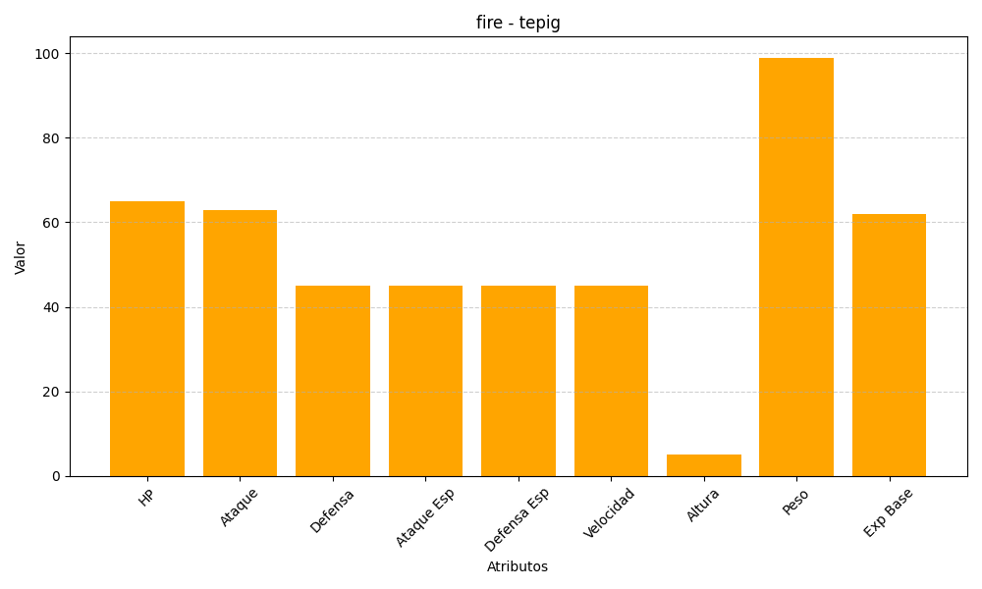
ID | Nombre | Tipo | HP | Ataque | Defensa | Ataque Especial | Defensa Especial | Velocidad | Altura | Peso | Experiencia Base
498 | tepig | fire | 65 | 63 | 45 | 45 | 45 | 45 | 5 | 99 | 62

